Sheet1
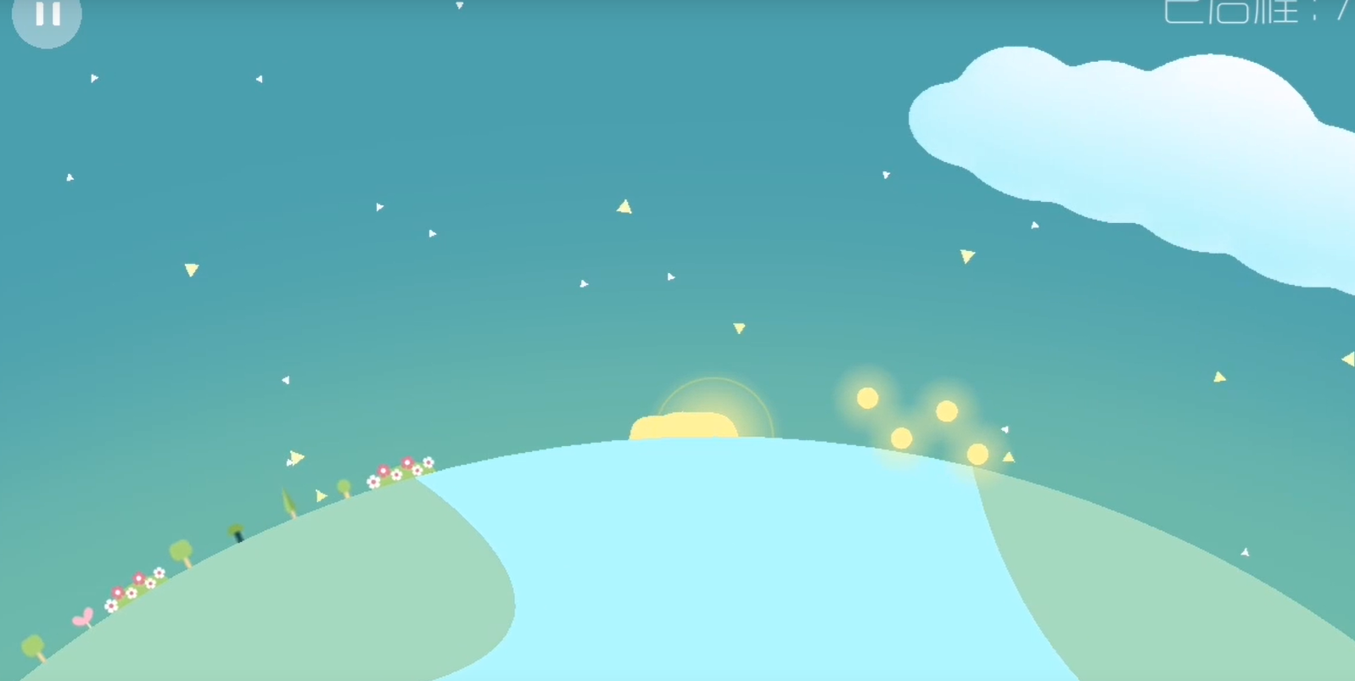
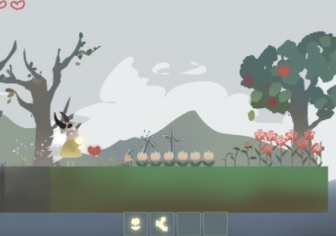
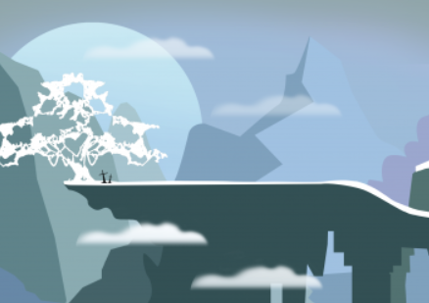
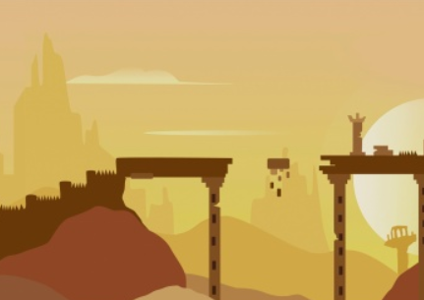
这次简单的案子是从上次案子的2方案为基础的

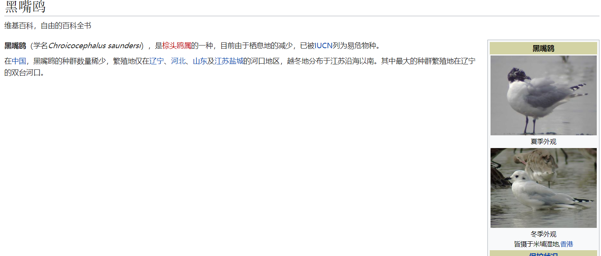
2.玩家扮演候鸟 从森林开始展开路程 | 黑翅鸢
一路上会遇到各种人类活动的威胁 | 北红尾鸲
大气污染
水源污染
农药污染
盗猎者
玩家控制的鸟一路飞行需要进食 玩家需要停止飞行到地表上进食 否则游戏结束
游戏难度随环境变化而变化
一开始从森林出发 自然环境优越 所以吃喝道具较多
之后逐渐进入人类活动区域 森林开始减少 食物也开始减少 同时大气质量开始下降 此处玩家控制的鸟视野受限 飞行速度受限
此后进入城市环境后 上述效果加重
最后离开城市后在郊区被盗猎者枪击击中结尾

今天下午看了看<星季>那个游戏
我觉得照着2方案的话整体效果可以往上面靠 主题是 爱护鸟类 保护鸟类 绿化自然
候鸟迁途其实就挺容易表达上面的主题
首先候鸟群会在森林出发 路线根据可以参考候鸟东亚-澳洲路线
玩法操作上 会控制领头的鸟带领鸟群完成一次迁途 鼠标Y轴控制 领头的鸟的高度 鸟群会跟着领头鸟提升高度 以及右键的加速 两种操作体力消耗会稍微增大
鸟群的鸟有成鸟和幼鸟 每个鸟的体力消耗都不一样 如果玩家要保全鸟群 需要照顾到幼鸟 下降休息
游戏结束会和星季一样统计天数 我们这边再增加个路程 最后还有鸟群剩余的鸟数 如果路程没结束鸟全死了 那么就算游戏结束
玩家扮演着鸟群的领头鸟 带领着鸟类迁途 这里依然保留着体力的设定 会需要下降休息
在生态环境优良的地方设定的休息点会比较多 此时玩家也可以随时休息 基本无忧无虑 在森林阶段可以和星季一样营造一种轻松的感觉
接近人类活动区域的时候 音乐开始渐出 取而代之的就是城市喧嚣的声音了 此时大气也越来越浑浊 玩家屏幕饱和度也逐渐下跌 同时鸟群开始体力消耗变得越来越快
且同时鸟群生命值减少的越来越快（游戏里并不表现血条）在城市里待的越久 那么死掉的鸟就越多
离开了城市会进入一段城市郊区会设计盗猎者 狩猎候鸟 会有一条射击预判线指向玩家的鸟群 玩家可以需要躲避这条线 过了这段区域后 生态环境变好 并最终到达栖息地 然后展出经过的时间 路程 剩余的鸟
总结 : 通过候鸟迁途 所遇到的人类活动 就可以以鸟的视角来展示人类对环境的破坏 再加上生态环境优劣的对比落差感表达效果可能会更好一点 玩法也符合文件中的 简单

几个要点:
1.画面表达方式的选择
既然是持续移动的可控制角色 那么相机设置和星季一样的 保持主要物体中间 那么整个画面滚动形式也可以参考星季
不过星季的画面有点宏观 而且是球形的地形 把城市 森林 这些生态环境以及个简单的建筑去表达 我们这个的话 因为要涉及到鸟群降落的操作 所以不适合这种宏观的表达方式
但我们也不用和方案1一样那么微观的表现每一个物件 因为这样美工工作量大且容易翻车
所以可能需要一个折中的方式 这部分可能需要你去探索一下 地形我们依旧是方形的

2.画风选择
画风的话 基本只要纸片风就好了 不要塑造
一些参考

